Tests-in-Chinese
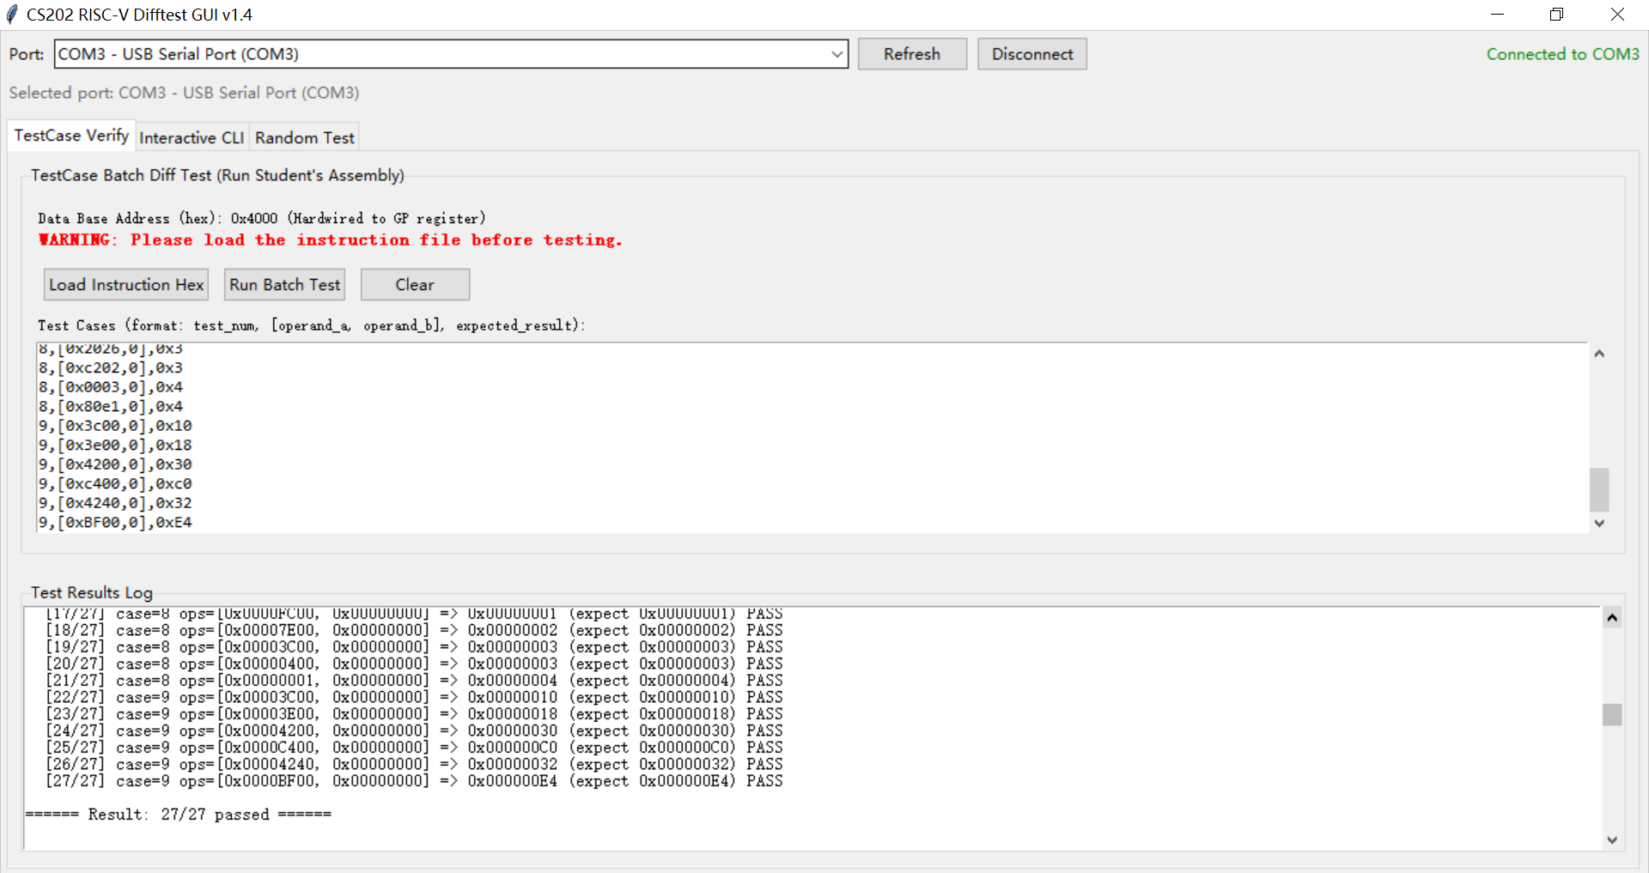
测试说明 | 1. 差分测试：使用差分测试工具"difftest"进行测试。 1)在"difftest"完成串口连接后，在"difftest"的"Test Cases"中输入测试用例数据，点击"Run Batch Test"进行批量测试 2)差分测试中，不论用例数据如何描述(有0X做前缀的是十六进制，无0X做前缀的是十进制),测试数据、预期结果、测试结果都是32bit位宽。若用例中规定的输入和输出位宽不足32bit，则默认高位补0. 2. 常规I/O测试：基于开发板上的常规输入输出设备（按键、拨码开关、led、七段数码管）或者通过开发板上接口连接的输入输出设备（键盘、VGA接口显示屏幕、蓝牙连接的手机app）进行测试。 2.1 常规I/O测试-输入 1）输入的数据位宽以D3~D12中的“输入 x bit，输出 y bit”描述 x 为准：比如用例0的输入位宽为 32 bit，用例7的输入位宽为 8 bit， 用例9的输入位宽为16bit。 2）输入以按下确认键表示本次输入完毕；（确认键可以是键盘的enter键，也可以是开发板的一个按键） 3）如采用键盘做输入，从高位到低位依次输入十六进制数；（如高位为0，对应位置可以输入0，也可以不输入） 4）如用一组拨码开关依次输入多个bit，则最左侧的拨码开关对应的是该组二进制数的最高bit位，最右侧的拨码开关对应的是这组二进制数的最低bit位。（如高位为0，对应位置必须输入0) 4-1）如采用8个拨码做输入，则需分n次输入测试数据x（其中n=x的位宽/8）； 比如测试数据是32bit位宽时，需4次输入：第一次输入index31-index24的数据，第二次输入index23-index16的数据，第三次输入index15-index8的数据，第四次入出index7-index0的数据。 比如测试数据是16bit位宽时，需2次输入：第一次输入index15-index8的数据，第二次入出index7-index0的数据； 比如测试数据是8bit位宽时，需1次输入。 4-2）如采用16个拨码做输入，则需分n次输入测试数据x（其中n=x的位宽/16）； 比如测试数据是32bit位宽时，则需分两次输入32bit数据；第一次输入index31-index16的数据，第二次输入index15-index0的数据。 比如测试数据是16或者8bit位宽时，需1次输入。（测试数据时8bit时，16bit输入的左侧8bit无效，右侧8bit输入有效） 2.2 常规I/O测试-输出： 1）使用输出设备时的实际输出位宽以D3~D12中的“输入 x bit，输出 y bit”描述 y 为准：比如用例0的输出位宽为 32 bit。 2）不论以十六进制输出还是二进制输出，每次输出都应该遵循最高位在最左侧，最低位在最右侧的原则。 3）如采用VGA接口的显示屏或者开发板的七段数码管做显示，以十六进制的方式一次性输出（如高位为0，对应位置可以显示0，也可以不显示）。 4）如果需要多次输出，则输完依次后通过“确认键”切换到下一次的输出。（确认键可以是键盘的enter键，也可以是开发板的一个按键）（如高位为0，对应位置必须输出0) 4-1）如采用8个led灯做输出，则需分n次输出测试数据y（其中n=y的位宽/8）； 比如输出为32bit位宽时，需4次输出：第一次输出index31-index24的数据，第二次输出index23-index16的数据，第三次输出index15-index8的数据，第四次输出index7-index0的数据。 比如输出为8bit位宽时，需1次输出： 4-2）如采用16个led灯做输出，则需分n次输出测试数据y（其中n=y的位宽/16）； 比如输出为32bit位宽时，需2次输出：第一次输出index31-index16的数据，第二次输出index15-index0的数据。 比如输出为8bit位宽时，需1次输出。(16bit输出的左侧8bit应该全为0，右侧8bit显示输出）
用例编号 | 用例描述 | 差分测试("difftest")的测试样例 (输入输出均为32bit，若用例中规定的输入和输出位宽不足32bit，则默认高位补0) | 常规I/0的测试样例 (说明：D3~D12中输入输出数据中的0x仅用于表示随后的数据为十六进制，“0x”部分不需要输入和输出）
0 | and运算，实现按位与运算 | 0,[0x00000f0f,0x00001234],0x0204 0,[0xffffffff,0x00001234],0x1234 | 输入 32 bit，输出 32 bit 1)输入第一个运算数：0x00000f0f，输入第二个运算数：0x00001234，预期输出0x0000_0204. 2)输入第一个运算数：0xffffffff，输入第二个运算数：0x00001234,预期输出0x00001234.
1 | sll运算，实现左移运算，第二个操作数的低5bit是移动的位数。 | 1,[0x12481248,0x4],0x24812480 1,[0x1,0x2d],0x2000 | 输入 32 bit，输出 32 bit 1)输入第一个运算数：0x12481248，输入第二个运算数：0x00000004，预期输出0x24812480. 2)输入第一个运算数：0x00000001，输入第二个运算数：0x0000002d,预期输出0x00002000.
2 | sra运算，实现算术右移运算，第二个操作数的低5bit是移动的位数 | 2,[0x71240000，0x18], 0x71 2,[0x81231234,0x24], 0xf8123123 | 输入 32 bit，输出 32 bit 1)输入第一个运算数：0x71240000，输入第二个运算数：0x00000018，预期输出0x00000071. 2)输入第一个运算数：0x81231234，输入第二个运算数：0x00000024,预期输出0xf8123123.
3 | lui+add，实现加载高20位立即数与加法运算，代码片段如下(寄存器编号仅供参考,假设t1为输入运算数，s3为运算结果)： lui a0, 0x12345 add s3, t1, a0 | 3, [0x10000000, 0], 0x22345000 3, [0x1, 0], 0x12345001 | 输入 32 bit，输出 32 bit 1)输入运算数：0x10000000，预期输出0x22345000. 2)输入运算数：0x1，预期输出0x12345001.
4 | jal+auipc,实现auipc系列操作，代码片段如下（寄存器编号仅供参考，假设t1为输入运算数，s3为运算结果）： jal a0, target target: auipc a1, 0x12345 sub s3, a1, a0 add s3, s3, t1 | 4, [0x0, 0], 0x12345000 4, [0x10, 0], 0x12345010 | 输入 32 bit，输出 32 bit 1)输入运算数：0x0，预期输出0x12345000. 2)输入运算数：0x10，预期输出0x12345010.
5 | jal+jalr,实现函数调用和返回操作，并执行调用后的下一条加法运算，代码片段如下（寄存器编号仅供参考，假设t1和t2分别为两个输入运算数，s3为运算结果。示例代码包含伪代码）： jal func add s3, t1, t2 func: jr ra | 5, [0x5, 0x6], 0xB 5, [0x1, 0x2], 0x3 | 输入 32 bit，输出 32 bit 1)输入第一个运算数：0x5，输入第二个运算数：0x6，预期输出0x0000000B. 2)输入第一个运算数：0x1，输入第二个运算数：0x2, 预期输出0x00000003.
6 | 实现斐波拉契数列计算，输入斐波拉契数列中数字的下标，输出对应的斐波拉契数列中的数据。 如输入1；输出1；输入2，输出1；输入4，输出3 | 6,[0x01,0],0x1 6,[0x02,0],0x1 6,[0x03,0],0x2 6,[0x04,0],0x3 | 输入 8 bit，输出 32 bit 1)输入运算数：0x01，预期输出0x00000001. 2)输入运算数：0x02，预期输出0x00000001. 3)输入运算数：0x03，预期输出0x00000002. 4)输入运算数：0x04，预期输出0x00000003.
7 | 输出8bit中1的个数。输入8bit数据，输出8bit数据中1的个数。 如输入8'b11000001， 输出3。 | 7,[0xc1,0],0x3 7,[0xF8,0],0x5 | 输入 8 bit，输出 8 bit 1)输入运算数：0xc1，预期输出0x03. 2)输入运算数：0xF8，预期输出0x05.
8 | 16bitIEEE754编码浮点数的类型判断。 输入16bit数据，将其作为16bit的IEEE-754半精度浮点数（符号位1bit，指数位5bit，尾数位10bit）识别，输出其对应的类型编码（0：正负0，1：正负无穷大，2：NaN，3:规约化数，4:非规约化数）如: 输入16'b1_00000_0000000000，输出0； 输入16'b0_11111_0000000000，输出1； | 8,[0x8000,0],0x0 8,[0x0000,0],0x0 8,[0x7c00,0],0x1 8,[0xFc00,0],0x1 8,[0xFc01,0],0x2 8,[0x2026,0],0x3 8,[0xc202,0],0x3 8,[0x0003,0],0x4 8,[0x80e1,0],0x4 | 输入 16 bit，输出 8 bit 1)输入运算数：0x8000，预期输出0x00. 2)输入运算数：0x0000，预期输出0x00. 3)输入运算数：0x7c00，预期输出0x01. 4)输入运算数：0xFC00，预期输出0x01. 5)输入运算数：0xFC01，预期输出0x02. 6)输入运算数：0x2026，预期输出0x03. 7)输入运算数：0xc202，预期输出0x03. 8)输入运算数：0x0003，预期输出0x04. 9)输入运算数：0x80e1，预期输出0x04.
9 | 浮点数的量化处理（16bit浮点数转为Q3.4的定点数） 输入16bit数据，将其作为16bit的IEEE-754半精度浮点数（符号位1bit，指数位5bit，尾数位10bit）识别，将其转为Q3.4定点数(从最高位往最低位的方向依次为：最高位是符号位，3bit的整数部分，4bit的小数部分)并进行量化，将量化的结果做输出。（测试数据包括正数和负数,不涉及超出Q3.4表示范围的数据，不涉及NAN,无穷大，非规约化数据;如果是负数则输出对应的补码）如: 输入16'b0_01111_0000_0000_000，输出00010000。 输入16'b1_01111_1000_0000_000，输出11101000。 | 9,[0x3c00,0],0x10 9,[0x3e00,0],0x18 9,[0x4200,0],0x30 9,[0xc400,0],0xc0 9,[0x4240,0],0x32 9,[0xBF00,0],0xE4 9,[0x4099,0],0x24 | 输入 16 bit，输出 8 bit 1)输入运算数：0x3c00，预期输出0x10. 2)输入运算数：0x3e00，预期输出0x18. 3)输入运算数：0x4200，预期输出0x30. 4)输入运算数：0xc400，预期输出0xc0. 5)输入运算数：0x4240，预期输出0x32. 6)输入运算数：0xBF00，预期输出0xE4. 7)输入运算数：0x4099，预期输出0x24.
 | 差分测试自测示意图

